B - Infraestructura
 |  |  | GESTIÓN DOCUMENTAL |  |  |  |  |  |  |  |  |  |  |  |  |  |  |  |  | POLICÍA NACIONAL
Código:1GD-FR-0020
Fecha: 09/07/2025 |  |  | DIAGNÓSTICO INTEGRAL PARA LOS ARCHIVOS DE LA POLICÍA NACIONAL
Versión: 1
CONTINUIDAD DIAGNÓSTICO INTEGRAL PARA LOS ARCHIVOS DE LA POLICÍA NACIONAL

B. INFRAESTRUCTURA
ASPECTOS A TENER EN CUENTA
Los edificios y locales destinados como sedes para los archivos deben cumplir con las condiciones de, almacenamiento, condiciones medio ambiental, de seguridad y de mantenimiento que garanticen la adecuada conservación de los acervos documentales "Los edificios y locales destinados como sedes para los archivos deben cumplir con las condiciones de, almacenamiento, condiciones medio ambiental, de seguridad y de mantenimiento que garanticen la adecuada conservación de los acervos documentales (Acuerdo 001 del 29/02/2024 ""Por el cual se establece el Acuerdo Único de la Función Archivística, se definen los criterios técnicos y jurídicos para su implementación en el Estado Colombiano y se fijan otras disposiciones, titulo 6 conservación y preservación de documentos, capitulo 1, artículo 3.1.1. ""Condiciones generales de las instalaciones que contengan documentos y Archivos"".) las instalaciones del Archivo Central del Departamento de Policía Chocó no cumplen con lo establecido en las normas técnicas según la Guía 1GD-GU-0006 (si) referente al y el Acuerdo 001 mediante comunicación oficial número GS-2021-030370-DECHO se solicitó apoyo al grupo de infraestructura de la región de Policía número 6 para la mejora de las instalaciones del archivo central del Departamento de Policía Chocó, de igual manera se realiza solicitud a la Dirección Financiera de la Policía nacional, mediante comunicación oficial número GS-2021-031934-DECHO, se realiza comunicación oficial GS-2025-012313-DECHO, por la cual se solicita separación puesto de trabajo y organización de redes de internet del Archivo Central DECHO mediante GS-2025-093645-DECHO, las instalaciones del Archivo Central DECHO, mediante comunicación oficial número GS-2025-001615-DECHO se solicitó mantenimiento a la oficina de radicación, se solicitó ser incluido en el plan de necesidades para la vigencia 2026 comunicación oficial GS-2025-010992-DECHO".

B1. DATOS GENERALES Y UBICACIÓN DEL DEPÓSITO DE ARCHIVO
Fecha de Construcción |  |  |  |  |  | Acto Administrativo de construcción |  |  |  | Condición Legal del Bien Inmueble |  | Ubicación Geográfica |  |  |  |  |  |  |  |  | Ubicación específica
Día |  | Mes |  | Año |  |  |  |  |  |  |  | Zona |  |  | Punto cardinal |  |  | Unidad Administrativa
10 |  | 12 |  | 2013 |  | Contrrato PN-DIRAF 06-6-10147-12 |  |  |  | Propio (Institución) |  | Urbana |  |  | Sur |  |  | Barrio |  |  | En la sede principal de la unidad (Interna)
B.2 ESTADO DE LA EDIFICACIÓN
Estado de la Construcción |  |  |  |  |  | Niveles de la Edificación |  | Nivel de Ubicación del Archivo |  | Servicios Básicos |  |  | Inmediaciones / áreas colindantes |  |  |  | Situaciones de Riesgo Detectadas
Construida |  |  |  |  |  | Uno |  | Uno |  | Luz, Agua, Alcantarillado, Internet, TV, |  |  | Otros
B.3 CONDICIONES TÉCNICAS MÍNIMAS EXIGIDAS
Área Administrativa |  |  |  | Zona de Consulta |  |  |  | Depósitos Documentales |  |  | Laboratorio de Microfilmación |  |  |  | Laboratorio de Digitalización |  |  |  | Zona Cuarentena (Biodeterioro)
Interno y Externo | Área en m² |  |  |  | Área en m² |  |  |  | Área en m² |  |  | Área en m² |  |  |  | Área en m² |  |  |  | Área en m²
 | 25.6 |  |  |  | 3 |  |  |  | 102 |  |  | No aplica |  |  |  | No aplica |  |  |  | No aplica
Las diferentes áreas se encuentran aisladas |  |  |  |  |  |  |  | Número de Depósitos Documentales |  |  |  |  |  |  | Total de m² asignados
ESTANTERÍA / ARCHIVADORES, SEÑALÉTICA Y SISTEMA DE ILUMINACIÓN
Estantería |  | Clase y Altura |  |  |  |  |  | Sistema de Iluminación |  | Existencia de Luz |  |  |  |  | Señalética, rutas de evacuación, plan de contingencia frente a desastres |  | El Archivo de la Unidad cuenta con sistema de señalización
 |  | Fija de un nivel con 2,20 metros de altura |  |  |  |  |  |  |  | Natural y artificial |  |  |  |  |  |  | Orientadoras, Informativas, Direccionales |  |  |  |  |  |  | Aire Acondicionado
 |  | Longitud |  |  |  |  |  |  |  | Sistema Utilizado |  |  |  |  |  |  | Se cuenta con plan de emergencia y contingencia |  |  |  |  |  |  | Deshumificador
 |  | Estantería de mas de 100 metros de longitud |  |  |  |  |  |  |  | Fluorescente |  |  |  |  |  |  | Si |  |  |  |  |  |  | Extractor
 |  | Capacidad de soportar peso |  |  |  |  |  |  |  | Intensidad e impacto |  |  |  |  |  |  | Rutas de evacuación y salidas de emergencia |  |  |  |  |  |  | Extractor Eléctrico
 |  | Cada bandeja soporta un peso de 100 kg / mt lineal |  |  |  |  |  |  |  | Radiación visible lumínica menor o igual a 100 lux. |  |  |  |  |  |  | El Archivo cuenta con una salida debidamente señalizada |  |  |  |  |  |  | Humificador
SISTEMA DE VENTILACIÓN Y CONDICIONES AMBIENTALES |  |  |  |  |  |  |  |  |  |  |  |  |  |  |  |  |  |  |  |  |  |  |  | Luxómetro
Ventilación |  | Clase de Ventilación |  |  |  |  |  | Los depósitos cuentan con sistemas de regulación ambiental |  | Condiciones Ambientales |  |  |  |  | Mantenimiento y Limpieza |  | Área Administrativa |  |  |  |  |  |  | Termohigrómetro
 |  | Natural y artificial |  |  |  |  |  |  |  | Control, regulación y verificación de Temperatura |  |  |  |  |  |  | Semanal |  |  |  |  |  |  | Ventiladores
 |  | Sistema de Ventilación Artificial |  |  |  |  |  |  |  | De no aplicarse ningún sistema, escoja el motivo |  |  |  |  |  |  | Área de Consulta y Depósitos |  |  |  |  |  |  | Todos los anteriores
 |  | Extractores e Inyectores de Aire, Aire acondicionado, Ventiladores |  |  |  |  |  |  |  |  |  |  |  |  |  |  | Semanal |  |  |  |  |  |  | Aire Acondicionado - Deshumificador
 |  | Sistema de Ventilación Naturales |  |  |  |  |  |  |  | Nombre los equipos existentes en el depósito documental ( aire acondicionado, Deshumificador, Extractor, Extractor eléctrico, Humificador, Luxómetro, Termohigrómetro, Ventiladores |  |  |  |  |  |  | Laboratorios de Digitalización y Microfilmación |  |  |  |  |  |  | Aire Acondiconado - Humificador
 |  | Puertas |  |  |  |  |  |  |  | aire acondicionado, Deshumificador, Extractor eléctrico, Luxómetro, Termohigrómetro, Ventiladores |  |  |  |  |  |  | No Aplica |  |  |  |  |  |  | Aire Acondicioando - Luxómetro
B.4 SISTEMA DE SEGURIDAD |  |  |  |  |  |  |  |  |  |  |  |  |  |  |  |  |  |  |  |  |  |  |  | Aire Acondiconado - Termohoigrómetro
Circuito Cerrado de Televisión |  |  | Fecha último mantenimiento |  | Sistema Biométrico |  |  | Fecha último mantenimiento |  | Alarma contra robos |  | Fecha último mantenimiento |  | Sistema Contra Incendios (Detención y Extinción) |  |  | Fecha último mantenimiento |  | Seguridad Policial |  |  | Cantidad personal por turno |  | Aire Acondicionado - Ventiladores
Si |  |  | 2025-02-05 |  | No |  |  | N/A |  | Si |  | 2025-07-30 |  | Si |  |  | 2025-07-31 |  | Si |  |  | 3 |  | Deshumificador - Extractor
B.5 ELEMENTOS Y EQUIPOS ASIGNADOS AL GRUPO DE GESTIÓN DOCUMENTAL Y DEPÓSITOS DOCUMENTALES |  |  |  |  |  |  |  |  |  |  |  |  |  |  |  |  |  |  |  |  |  |  |  | Deshumificador - Extractor eléctrico
Elementos |  |  |  |  | Cantidad | Fecha último mantenimiento o calibración |  |  | Elementos |  |  |  |  | Cantidad | Equipos |  |  |  |  | Cantidad | Fecha último mantenimiento o calibración |  |  | Deshumificador - Luxómetro
Cuenta con extintores CO2 |  |  |  |  | 4 | 12 | 10 | 2025 | Puestos de Trabajo |  |  |  |  | 3 | Termohigrómetros |  |  |  |  | 1 | 26 | 3 | 2025 | Deshumificador - Termohigrometro
Cuenta con extintores Multipropósito |  |  |  |  | 1 | 12 | 10 | 2025 | Teléfonos |  |  |  |  | 0 | Deshumidificadores / Humidificadores |  |  |  |  | 2 | 26 | 3 | 2025 | Deshumificador - ventiladores
Cuenta con extractores de aire |  |  |  |  | 2 | 13 | 2 | 2026 | Unidades de Conservación (Cajas) |  |  |  |  | 1660 | Equipos de Microfilmación |  |  |  |  | 0 | DD | MM | AAAA | Extractor - Humificador
Cuenta con sensores de movimiento: |  |  |  |  | 2 | 31 | 7 | 2025 | Unidades de Conservación (Carpetas) |  |  |  |  | 3527 | Equipos de digitalización (Escáneres) |  |  |  |  | 2 | 18 | 7 | 2025 | Extractor - Luxómetro
Otros |  |  |  |  | 0 | DD | MM | AAAA | Equipos de Cómputo |  |  |  |  | 3 | Impresoras- fotocopiadoras |  |  |  |  | 1 | 1 | 4 | 2025 | Extractor Termohigrómetro
Cuáles? |  |  |  |  |  |  |  |  |  |  |  |  |  |  |  |  |  |  |  |  |  |  |  | Extractor Ventiladores
EVIDENCIA FOTOGRÁFICA |  |  |  |  |  |  |  |  |  |  |  |  |  |  |  |  |  |  |  |  |  |  |  | Extractor -eléctrico Humificador
ANEXAR REGISTRO FOTOGRÁFICO QUE DEN CUENTA DE LAS CONDICIONES TÉCNICAS MÍNIMAS QUE PRESENTA LA ESTRUCTURA DEL ARCHIVO, EQUIPAMIENTO Y MOBILIARIO, ESTANTERÍA, SEÑALÉTICA Y SEGURIDAD, LAS ÁREAS COLINDANTES Y EL ESTADO DE LA INFORMACIÓN ADMINISTRADA POR LA UNIDAD |  |  |  |  |  |  |  |  |  |  |  |  |  |  |  |  |  |  |  |  |  |  |  | Extractor eléctrico- Luxómetro
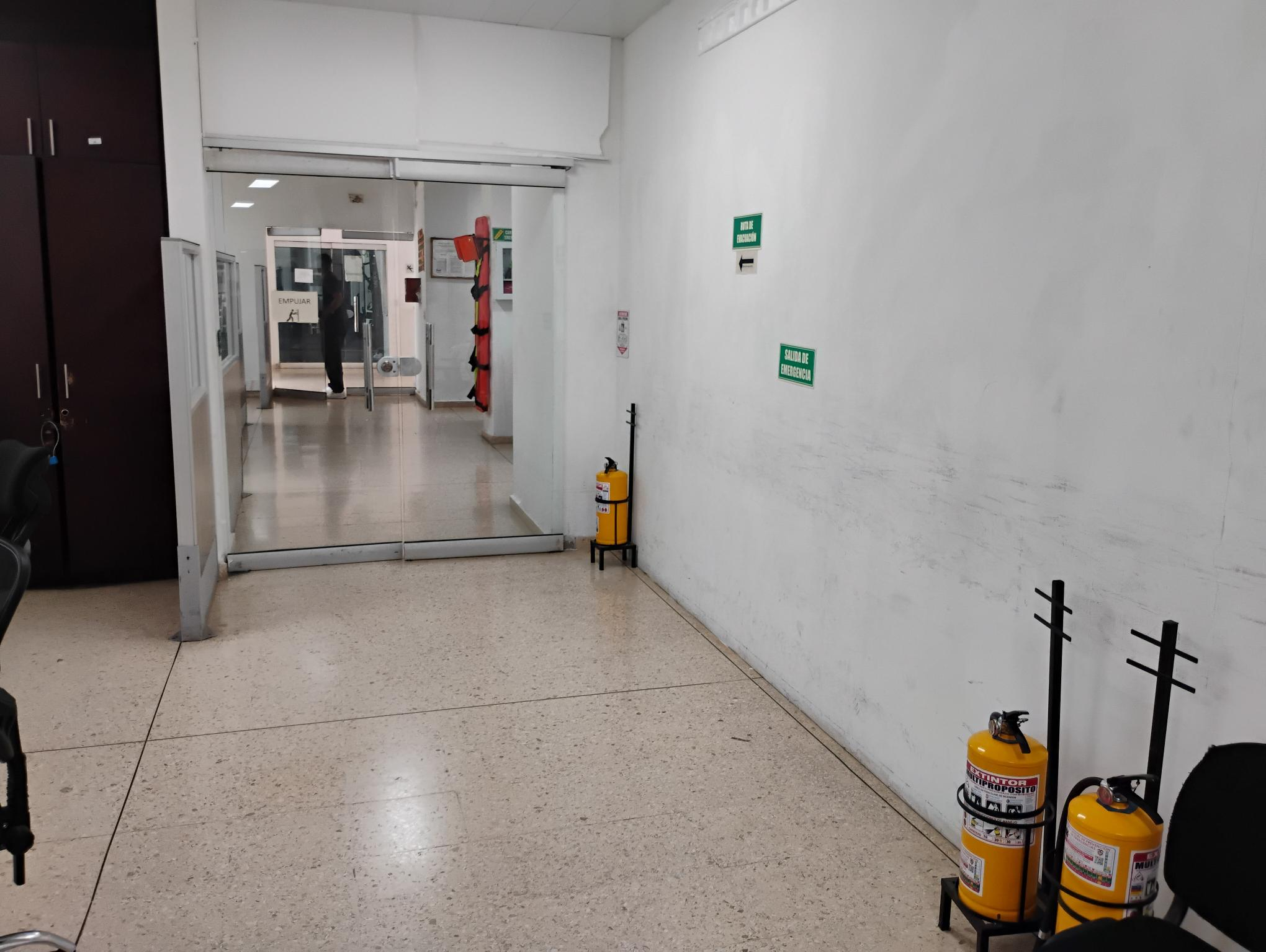 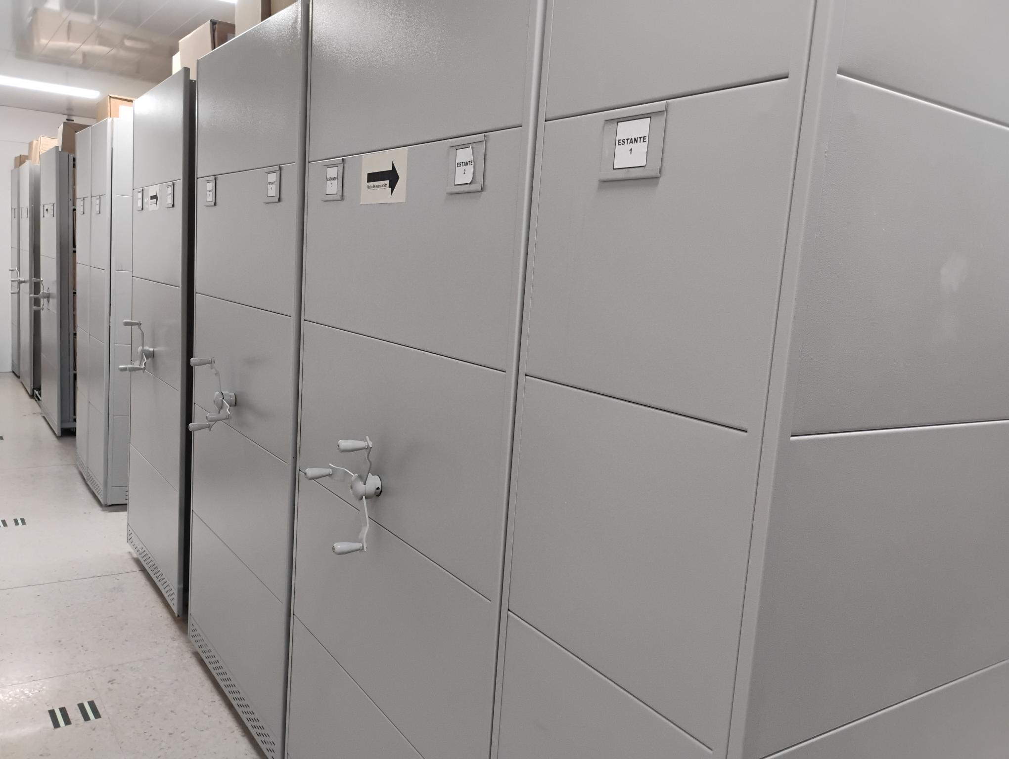 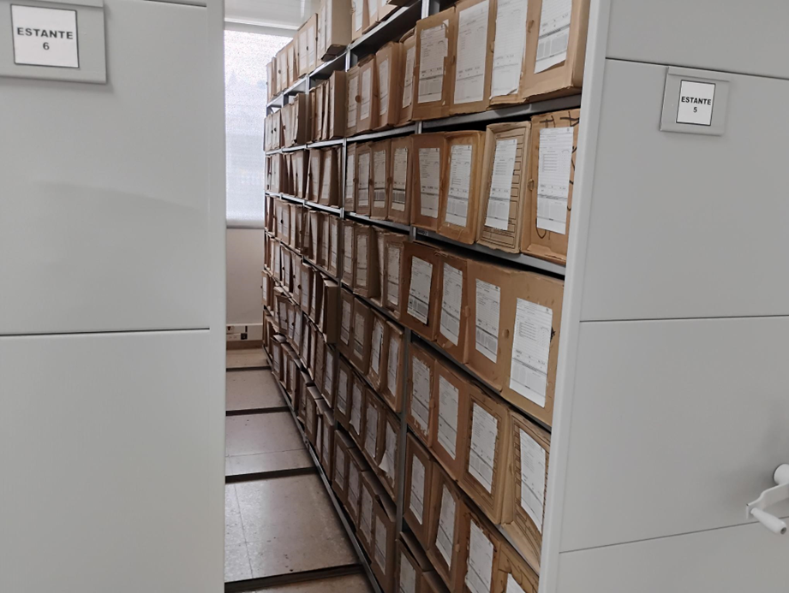 |  |  |  |  |  |  |  |  |  |  |  |  |  |  |  |  |  |  |  |  |  |  |  | Extractor eléctrico - Termohigrómetro
 |  |  |  |  |  |  |  |  |  |  |  |  |  |  |  |  |  |  |  |  |  |  |  | Extractor eléctrico - Ventiladores
 |  |  |  |  |  |  |  |  |  |  |  |  |  |  |  |  |  |  |  |  |  |  |  | Humificador - Luxómetro
 |  |  |  |  |  |  |  |  |  |  |  |  |  |  |  |  |  |  |  |  |  |  |  | Humificador - Termohigrómetro
 |  |  |  |  |  |  |  |  |  |  |  |  |  |  |  |  |  |  |  |  |  |  |  | Humificador - Ventiladores
 |  |  |  |  |  |  |  |  |  |  |  |  |  |  |  |  |  |  |  |  |  |  |  | Aire Acondicionado - Deshumificador - Humificador
 |  |  |  |  |  |  |  |  |  |  |  |  |  |  |  |  |  |  |  |  |  |  |  | Aire Acondiconado - Humificador -
 |  |  |  |  |  |  |  |  |  |  |  |  |  |  |  |  |  |  |  |  |  |  |  | Aire Acondicioando - Luxómetro
 |  |  |  |  |  |  |  |  |  |  |  |  |  |  |  |  |  |  |  |  |  |  |  | Aire Acondiconado - Termohoigrómetro
 |  |  |  |  |  |  |  |  |  |  |  |  |  |  |  |  |  |  |  |  |  |  |  | Aire Acondicionado - Ventiladores

Fecha de Elaboración |  |  |  | 17 | 2 | 2026 |  | Fecha de Elaboración |  |  | 17 | 2 | 2026 |  |  |  |  | VISTO BUENO JEFE DE LA UNIDAD
Diagnóstico Elaborado por: |  |  |  |  |  |  |  | Jefe Grupo de Gestión Documental o quien haga sus veces |  |  |  |  |  |  | Jefe o Comandante de Unidad
 |  |  |  | Grado Nombres y Apellidos |  |  |  |  |  |  | Grado Nombres y Apellidos |  |  |  |  |  |  | Grado Nombres y Apellidos

Firma |  |  |  |  |  |  |  | Firma |  |  |  |  |  |  | Firma

D - Sistema Integrado de C -SIC
CONTINUIDAD DIAGNÓSTICO INTEGRAL PARA LOS ARCHIVOS DE LA POLICÍA NACIONAL

D. SISTEMA INTEGRADO DE CONSERVACIÓN-SIC
1. PLAN DE CONSERVACIÓN DOCUMENTAL
1. Programas |  |  |  |  | Clase de Archivo |  | Actividad |  | Evidencia |  | periodicidad |  | Observaciones
1. Capacitación y sensibilización del personal |  |  |  |  | Archivo Central |  | SE REALIZA CAPACITACIÓN AL PERSONAL ADSCRITO AL DEPARTAMENTO DE POLICÍA CHOCÓ, DE MANERA GENERAL COMO INDIVIDUAL, ORIENTADO EN EL ACOMPAÑAMIENTO A LOS PROCEDIMIENTOS DE LAS ACTIVIDADES, RELACIONADAS EN GESTIÓN DOCUMENTAL SEGUN LA GUÍA 1GD-GU-0004. Y LA GUIA GUÍA 1GD-GU-0006 |  | 1 - ACTA SOCIALIZACIÓN AL DECHO - AC-2025-003493-DECHO, SOCIALIZACIÓN ACTIVIDADES DEL SISTEMA INTEGRADO DE CONSERVACIÓN. 2 - ACTA SOCIALIZACIÓN AL DECHO ACTIVIDADES DEL SISTEMA INTEGRADO DE CONSERVACIÓN - AC-2025-030960-DECHO. 3 - ACTA INSTRUCCIÓN AL DECHO AC-2025-006152-DECHO SOBRE LOS CRITERIOS DE CLASIFICACIÓN, ORDENACIÓN Y DESCRIPCIÓN ESTABLECIDOS EN LAS GUÍAS 1GD-GU-0004, 1GD-GU-0005 Y EL CORRECTO DILIGENCIAMIENTO DE LOS FORMATOS 1GD-FR-0007, 1GD-FR-0008, 1GD-FR-0009 Y EL FUID 1GD-FR-0010. |  | Semestral |  | SE CAPACITA AL PERSONAL EN ARAS DE MEJORAR LA PRODUCCIÓN DOCUMENTAL Y EL CUIDADO DE LOS ACERVOS DOCUMENTALES.
2. Inspección y mantenimiento de sistemas de almacenamiento e instalaciones físicas |  |  |  |  | Archivo Central |  | SE REALIZA ASEO DE MANERA GENERAL POR PARTE DEL GRUPO ADMINISTRATIVO DE LA UNIDAD. ADMINISTRACIÓN |  | SE REALIZARON INFORMES INTEGRAL DEL SIC GS-2025-041928-DECHO Y GS-2025-092416-DECHO |  | Semestral |  | DE MANERA CONSTANTE ASEAN LOS PISOS, PAREDES, ESTANTERIAS Y DEMÁS ELEMENTOS
3. Saneamiento ambiental: desinfección, desratización y desinsectación |  |  |  |  | Archivo Central |  | EL DEPARTAMENTO DE POLICIA CHOCÓ, CUENTA CON ORDEN DE COMPRA CON LA EMPRESA UNION TEMPOR EN ASEO, LA CUAL REALIZA PROCESO DE DESINFECCION, CONTROL DE ROEDORES, PLAGAS Y FUMIGACION DE CONTROL ROEDORES |  | SE REALIZÓ INFORME MEDIANTE COMUNICACIÓN OFICIAL GS-2025-041926-DECHO Y GS-2025-093096-DECHO SOBRE LAS ACTIVIDADES REALIZADAS DE SANEAMIENTO AMBIENTAL DESINFECCIÓN, DESRATIZACIÓN Y DESINSECTACIÓN |  | Anual |  | PARA REALIZAR EL ASEO DENTRO DE LA BODEGA SE REALIZA ACOMPAÑAMIENTO A LOS OPERADORES CON EL FIN DE MONITORIAR Y EVITAR ALGUN DERRAME DE PRODUCTOS QUIMICOS.
4. Monitoreo y control de condiciones ambientales |  |  |  |  | Archivo Central |  | SE CUENTA CON TERMOHIGRÓMETRO, LUXÓMETRO, DESHUMIFICADOR, EXTRACTORES DE AIRE Y AIRES ACONDICIONADOS PARA LA MEDICIÓN Y EL CONTROL DE LA TEMPERATURA |  | SE REALIZA MONITOREO Y CONTROL A LAS CONDICIONES AMBIENTALES DE MANERA MENSUAL TENDIENTES A ASEGURAR LA INTEGRIDAD DE LOS DOCUMENTOS DE ARCHIVO EN CUSTODIA |  | Mensual |  | ANUALMENTE SE LES REALIZA MANTENIMIENTO Y CALIBRACIÓN
5. Almacenamiento y re-almacenamiento |  |  |  |  | Archivo Central |  | SE CUENTA CON 01 BODEGA PARA LA UBICACIÓN TEMPORAL Y DEFINITIVA PARA LA CUSTODIA DE LA DOCUMENTACIÓN ENTREGADA AL ARCHIVO CENTRAL DECHO. |  | EN ARAS DE VELAR POR LA PRESERVACIÓN Y CONSERVACION DE LOS DIFERENTES ACERVOS DOCUMENTALES, SE LLEVARON A CABO DIFERENTES ACTIVIDADES SOPORTADAS EN LA COMUNICACIÓN OFICIALGS-2025-041930-DECHO Y GS-2025-092332-DECHO |  | Permanente |  | SE REALIZA ELCONTROL DE ROEDORES DE MAMENRA SEMESTRAL.
6. Prevención de emergencias y atención de desastres. |  |  |  |  | Archivo Central |  | SE CUENTA EN EL ARCHIVO CENTRAL CON CINCO EXTINTORES PARA LA ATECIÓN DE UNA POSIBLE EMERGENCIA. COMO LO INDICA LA GUIA 1GD-GU-0006, DEL SISTEMA INTEGRADO DE CONSERVACIÓN DOCUMENTAL. |  | SE REALIZO EL PLAN DE EMERGENCIA DEL ARCHIVO CENTRAL DEL DEPARTAMENTO DE POLICIA CHOCÓ, POR EL GRUPO DE GESTION DOCUMENTALDEL ARCHIVO Y EL RESPONSABLE DEL SGSST, EL CUAL SE SOCIALIZO MEDIANTE ACTAS AC-2025-017242-DECHO Y AC-2025-034038-DECHO |  | Semestral |  | ANUALMENTE SE RECARGAN TODOS LOS EXTINTORES
2. PLAN DE PRESERVACIÓN DIGITAL
2. Plan |  |  |  |  | Clase de Archivo |  | Actividad |  | Evidencia |  | periodicidad |  | Observaciones
1. Preservación digital a largo plazo |  |  |  |  | Archivo Central |  |  |  |  |  | Semestral
EVIDENCIA FOTOGRÁFICA
SE ANEXA REGISTRO FOTOGRÁFICO QUE DEN CUENTA DE LAS CONDICIONES DE ORGANIZACIÓN, ADMINISTRACIÓN, CUSTODIA Y CONSERVACIÓN DE LOS ACERVOS DOCUMENTALES
Plan de conservación de documental
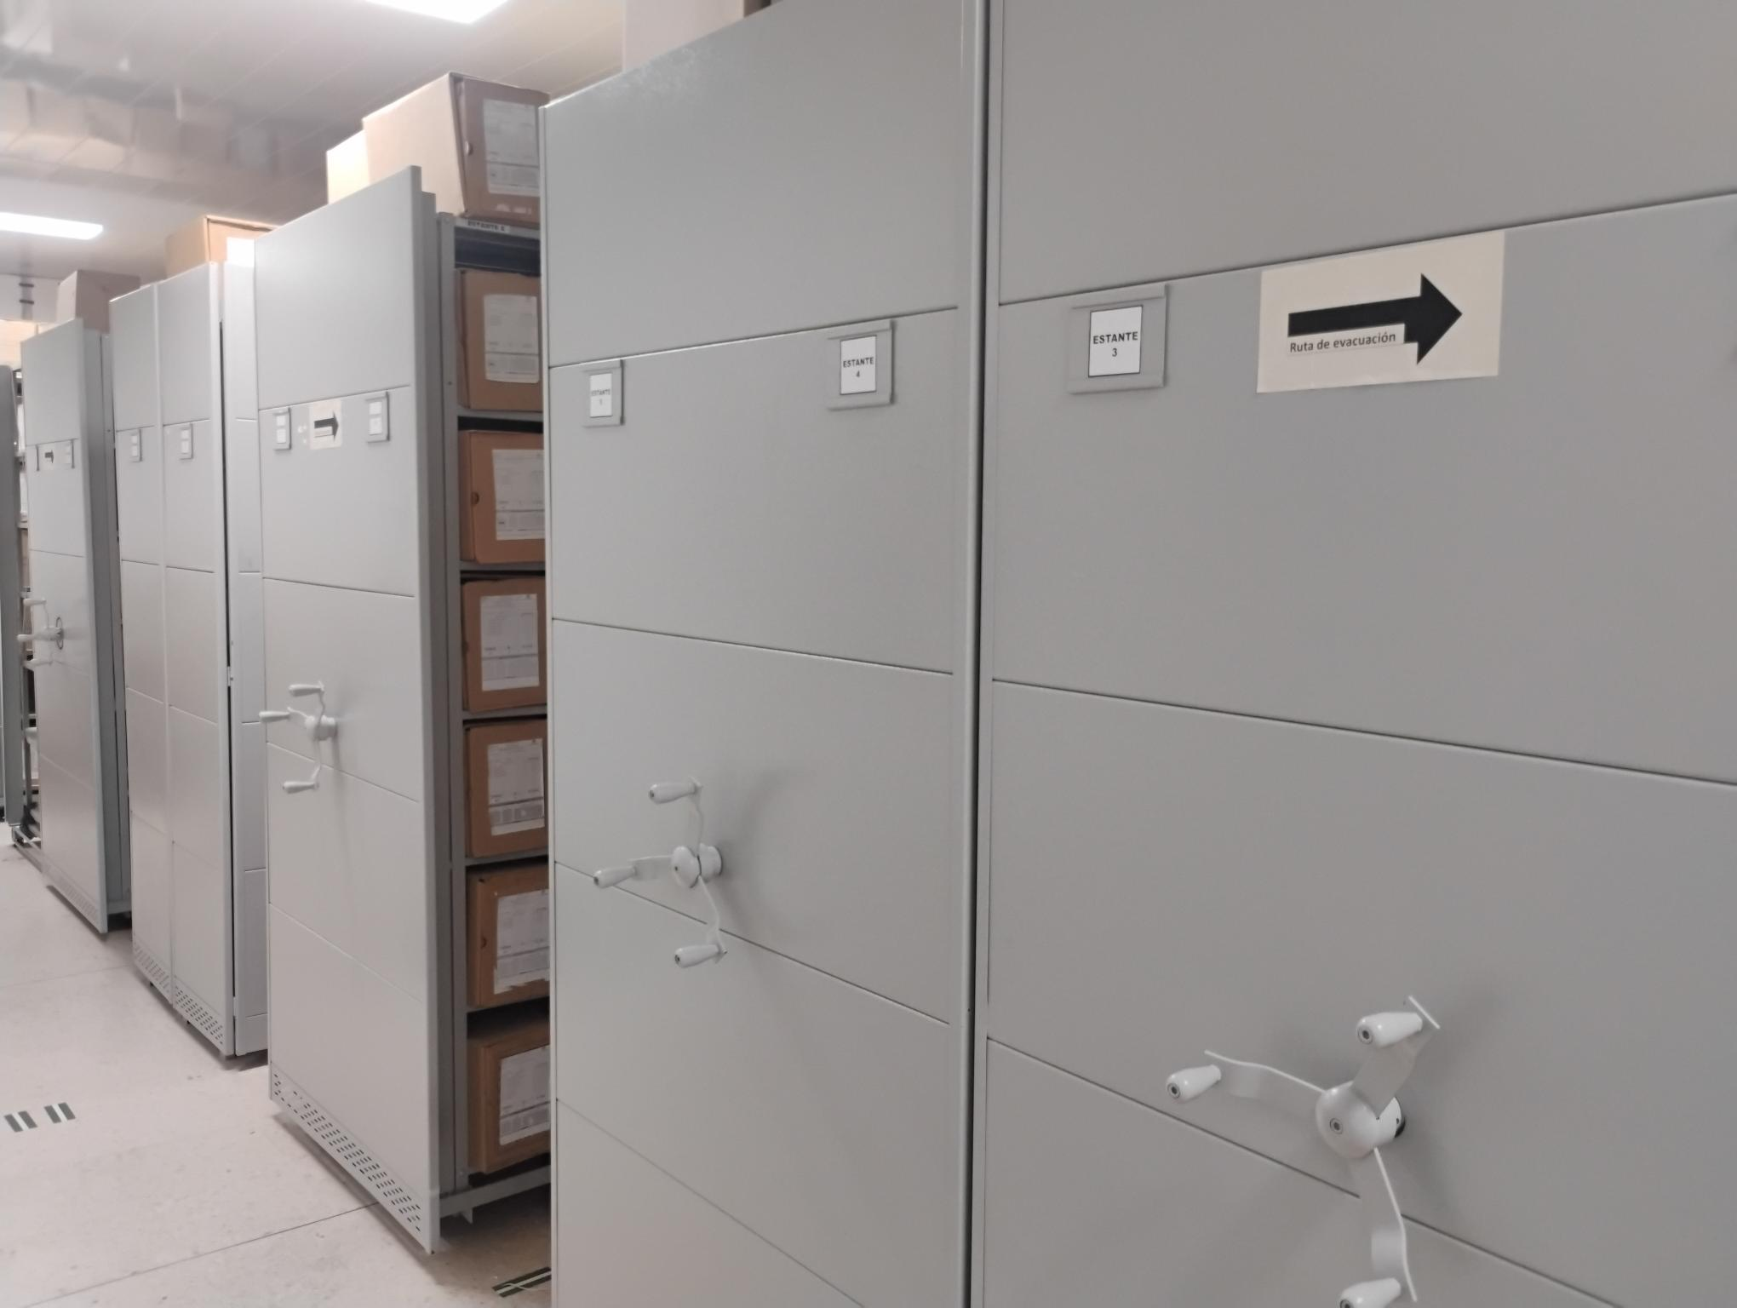 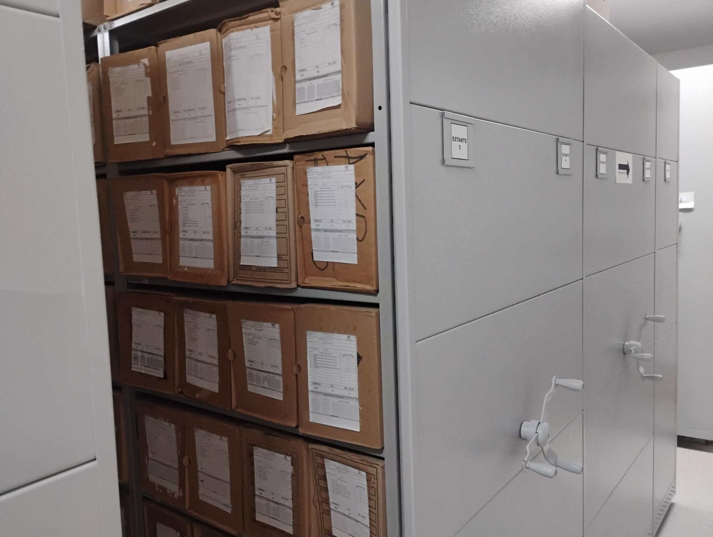 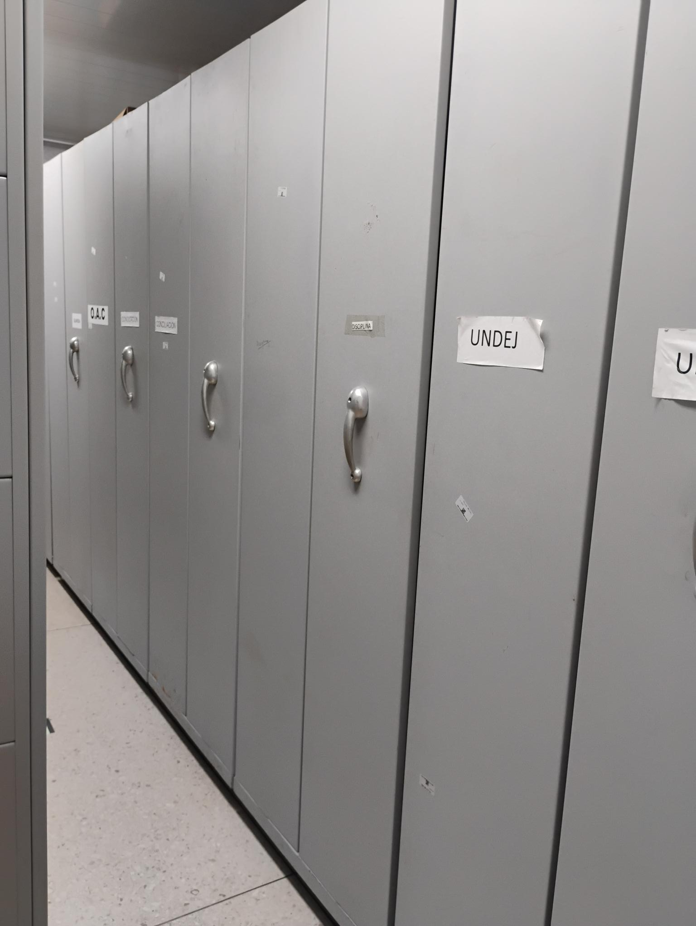

Fecha de Elaboración |  | 17 | 2 | 2026 |  | Fecha de Elaboración |  | 17 | 2 | 2026 | VISTO BUENO JEFE DE LA UNIDAD
Diagnóstico Elaborado por: |  |  |  |  |  | Jefe Grupo de Gestión Documental o quien haga sus veces |  |  |  |  | Jefe o Comandante de Unidad
 | Grado Nombres y Apellidos |  |  |  |  |  | Grado Nombres y Apellidos |  |  |  |  | Grado Nombres y Apellidos

Firma |  |  |  |  |  | Firma |  |  |  |  | Firma

